Salida
SALIDA

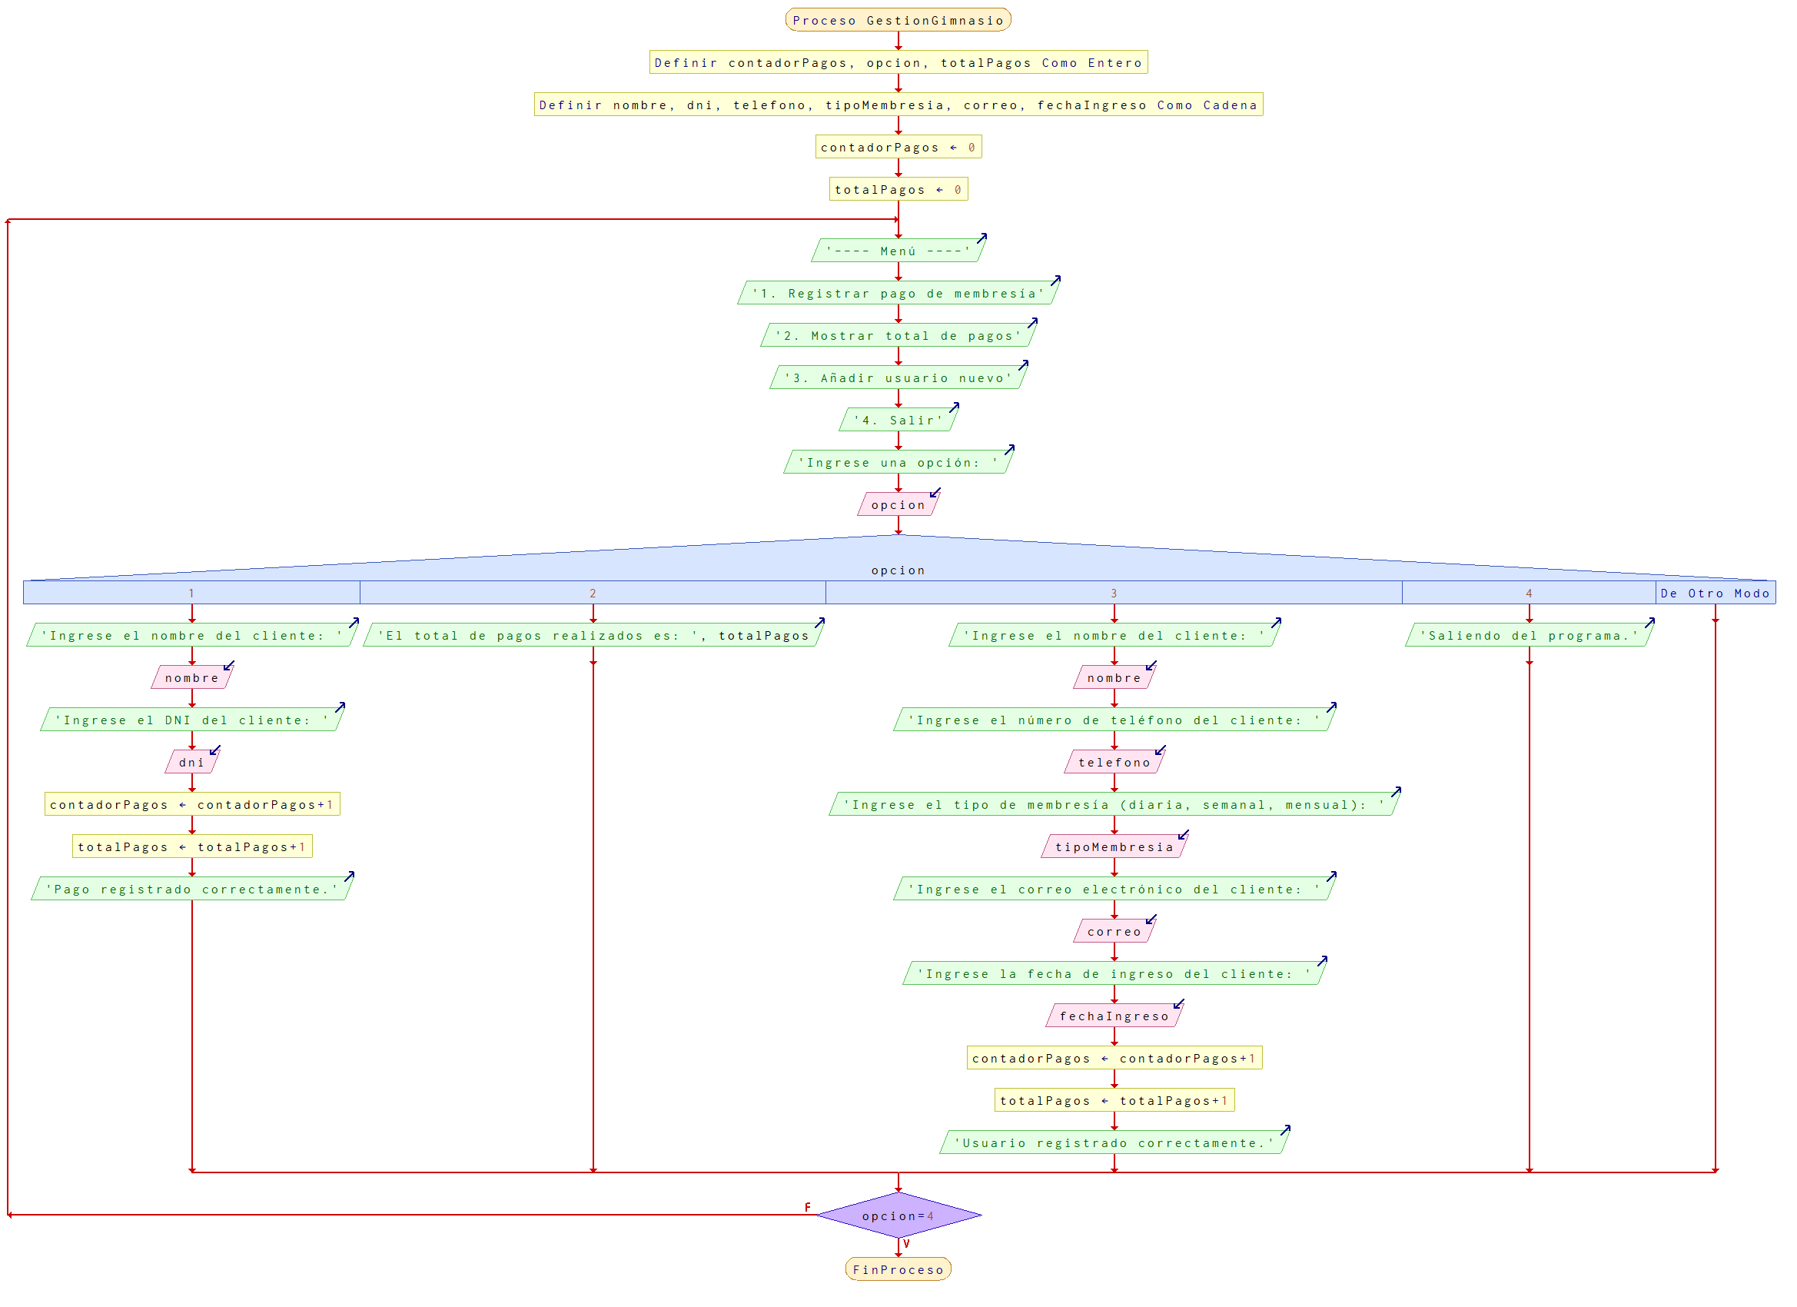
Datos | Formato
NombreCliente
ApellidoCliente
NumCedula
FechaIngreso
MenbresiaTipo
CuentaAdmin
ContraAdmin
CorreoCliente
FechaNacimiento

